关系图
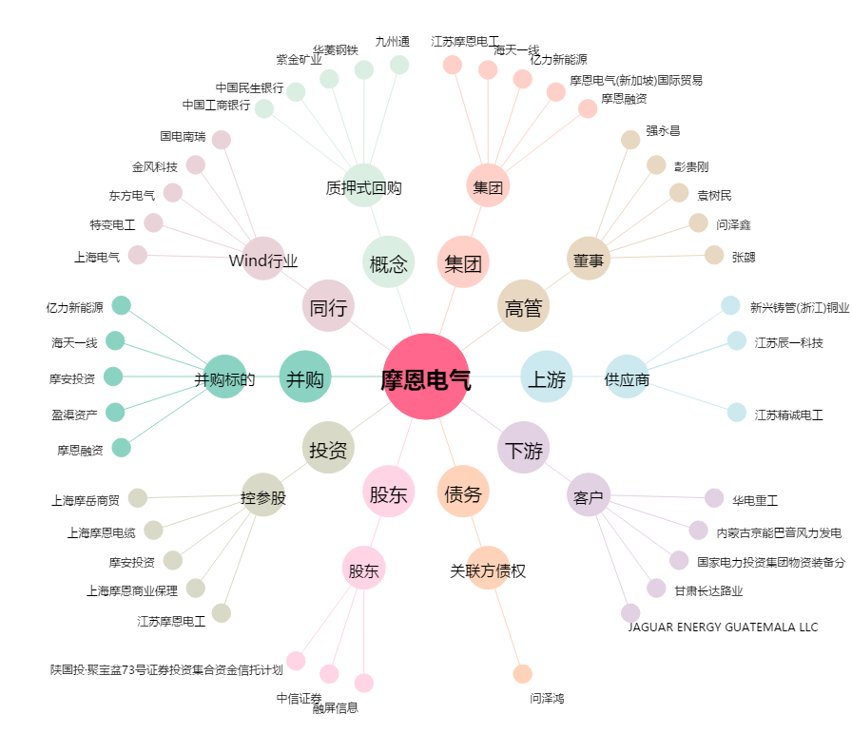
摩恩电气[002451.SZ] - 关系概览图

